表紙
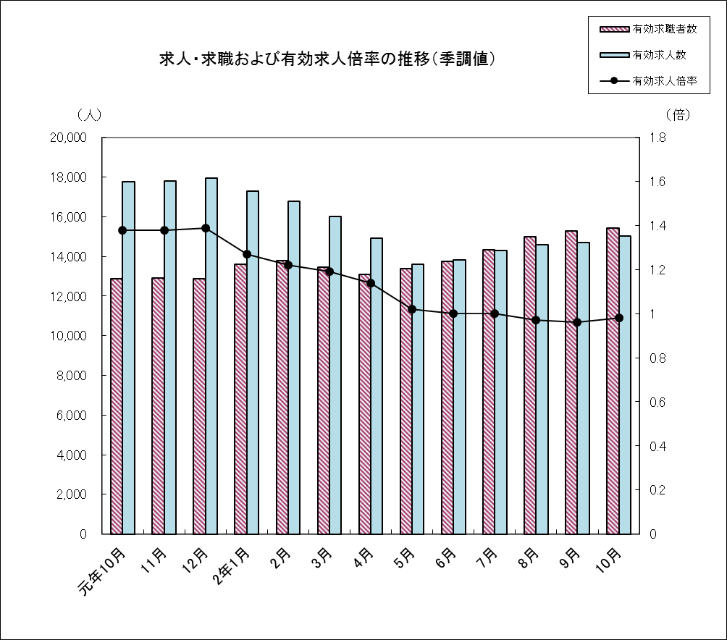
職業安定業務月報
 | (職安業務統計）
 | 令和２年10月分

 |  | ※季節調整値は令和２年版に改訂済

 | 和歌山労働局職業安定部

